Capa

Universidade Federal da Bahia
Departamento de Engenharia Química
Processos Unitários da Indústria Química - ENG372

DOCENTE: | Regina Viana
ALUNOS: | Caique Ferreira | Felipe Mendes | Igor Colombo | Tarciso Castro | Vinicius Viena

Ácido Nítrico

 | ÍNDICE

 | ANÁLISE DOS GRAUS DE LIBERDADE

 | BALANÇO MATERIAL

 | MATRIZ REATOR

Análise G.L
ANÁLISE DE GRAU DE LIBERDADE DO PROCESSO

 |  | A |  |  |  |  | W |  |  | 21% O2
 |  | 21% O2 |  |  |  |  |  |  | D | 79% N2
 |  | 79% N2 |  |  |  |  |  | 100% H20

REATOR
B
TROCADORES
ABSORVEDORA
F |  |  |  |  |  |  | C |  |  |  | S

100% NH3 |  |  |  | % O2 | % NH3 |  | %O2 | %NH3 |  |  | %HNO3 |  | ξ4
 |  |  |  | % N2 | ξ1 |  | %N2 | %NO2 |  |  | %H20
 |  |  |  | % NO | ξ2 |  | %NO | ξ3
 |  |  |  | % H20 |  |  | %H20 |  |  |  | L

 | Análise do Grau de Liberdade do Processo |  |  |  |  |  | Informações Utilizadas |  |  |  | %NO | %O2
 | Incógnitas |  | F;A;B;B[O2];B[N2];B[NO];B[H2O];B[NH3];C;C[O2];C[N2];C[NO];C[H2O];C[NH3];C[NO2];W;D;S;S[HNO3];S[H20];L;L[NO];L[NO2];L[NH3];L[O2];L[N2];ξ1;ξ2;ξ3;ξ4 |  |  | 30 | 1. Vazão de Amônia(VC2) |  |  |  | %NO2 | %N2
 |  |  |  |  |  |  | 2. Excesso de ar(VC2) |  |  |  | %NH3
 |  |  |  |  |  |  | 3. %NH3 para reação 1(VC2)
 |  |  |  |  |  |  | 4. Conversão de NH3 (VC2)
 | Equações |  | 4 restrições (Somatório das composições = 1); 18 BMs |  |  | 22 | 5. Conversão reagente limitante(VC3)
 |  |  |  |  |  |  | 6. Conversão reagente limitante(VC4)
 |  |  |  |  |  |  | 7. Composição do HNO3(VC4)
 |  |  |  | GL = 30 - 22 = 8 |  |  | 8. Excesso de ar(C+D)(VC4)

Balanco Material
 |  |  |  | 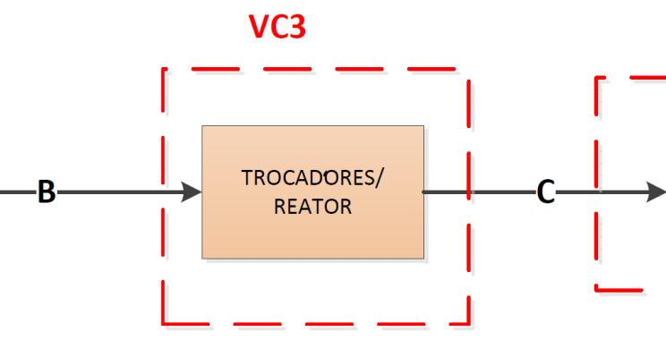

4NH3(g) + 5O2(g) → 4NO(g) + 6H2O(g) |  |  |  | 2NO(g)+ O2(g) → 2NO2(g) |  |  |  | 2NO2(g) + 1/2O2(g) + H2O(l)→ 2HNO3(aq)

4NH3(g) + 3O2(g) → 2N2(g) + 6H2O(g)

ENTRADA |  |  |  | ENTRADA |  |  |  | ENTRADA 1
Componente | Vazão | Unidade | Composição | Componente | Vazão | Unidade | Composição | Componente | Vazão | Unidade | Composição
CORRENTE F (NH3) | 1000.00 | kmol | 100.00% | CORRENTE B | 8387.86 | kmol | 100.00% | CORRENTE C | 8214.04 | kmol | 100.00%
CORRENTE A (AR) | 7142.86 | kmol | 100.00% | O2 | 520.00 | kmol | 6.20% | O2 | 346.18 | kmol | 4.21%
O2 | 1500.00 | kmol | 21.00% | N2 | 5887.86 | kmol | 70.20% | N2 | 5887.86 | kmol | 71.68%
N2 | 5642.86 | kmol | 79.00% | H2O | 1470.00 | kmol | 17.53% | H2O | 1470.00 | kmol | 17.90%
Excesso de Ar |  | 50.0% |  | NO | 490.00 | kmol | 5.84% | NO | 142.36 | kmol | 1.73%
NH3 Reagindo para formar NO (%) |  | 50.0% |  | NH3 | 20.00 | kmol | 0.24% | NO2 | 347.64 | kmol | 4.23%
Seletividade |  | 2 |  |  |  |  |  | NH3 | 20.00 | kmol | 0.24%
 |  |  |  | SAÍDA |  |  |  | Excesso de Ar(Corrente C) | 298%
SAÍDA |  |  |  | Componente | Vazão | Unidade | Composição
Componente | Vazão | Unidade | Composição | CORRENTE C | 8214.04 | kmol | 100.00% | ENTRADA 2
CORRENTE B | 8387.86 | kmol | 100.00% | O2 | 346.18 | kmol | 4.21% | Componente | Vazão | Unidade | Composição
O2 | 520.00 | kmol | 6.20% | N2 | 5887.86 | kmol | 71.68% | CORRENTE D (AR) | 543.74 | kmol | 100.00%
N2 | 5887.86 | kmol | 70.20% | H2O | 1470.00 | kmol | 17.90% | O2 | 114.19 | kmol | 21.00%
H2O | 1470.00 | kmol | 17.53% | NO | 142.36 | kmol | 1.73% | N2 | 429.55 | kmol | 79.00%
NO | 490.00 | kmol | 5.84% | NO2 | 347.64 | kmol | 4.23% | Excesso de Ar( C + D) | 429.7%
NH3 | 20.00 | kmol | 0.24% | NH3 | 20.00 | kmol | 0.24% | ENTRADA 3
CONVERSÃO DE NH3 |  | 98.0% |  | CONV. (Reagente limitante) |  |  | 70.9% | CORRENTE W | Vazão | Unidade | Composição
 |  |  |  | E3 |  |  | 173.82 | H2O | 0.00 | kmol | 100.00%

 | Variáveis |  |  |  |  |  |  | SAÍDA
 | Calculado |  |  |  |  |  |  | Componente | Vazão | Unidade | Composição(Molar) | Composição (Mássica)
 | Escassez do componente |  |  |  |  |  |  | CORRENTE S (HNO3) | 1640.34 | kmol | 100.00% | 100%
 |  |  |  |  |  |  |  | HNO3 | 340.69 | kmol | 20.77% | 48%
Observações: 1) Quando houver valores negativos em algum dos volumes de controles, isso significa que há escassez do componente. Isso pode ser resolvido através das alterações de algumas variáveis, como vazões e/ou conversões; |  |  |  |  |  |  |  | H2O | 1299.66 | kmol | 79.23% | 52%
 |  |  |  |  |  |  |  | CORRENTE L | 6861.92 | kmol | 100.00%
 |  |  |  |  |  |  |  | O2 | 375.19 | kmol | 5.47%
 |  |  |  |  |  |  |  | N2 | 6317.41 | kmol | 92.06%
 |  |  |  |  |  |  |  | NO | 142.36 | kmol | 2.07%
 |  |  |  |  |  |  |  | NO2 | 6.95 | kmol | 0.10%
 |  |  |  |  |  |  |  | NH3 | 20.00 | kmol | 0.29%
 |  |  |  |  |  |  |  | CONV. (Reagente Limitante) |  | 98.0%
 |  |  |  |  |  |  |  | E4 |  | 170.34377635
 |  |  |  |  |  |  |  | Concentração Máxima de HNO3 |  | 58.0%
 |  |  |  |  |  |  |  | Produção total diária (ACN+Água)(t) |  | 1076.65
 |  |  | 2

